カリキュラムモデルの紹介
別紙様式
学科等の特色を生かしたカリキュラム開発研究指定校 カリキュラムモデル |  | 吉田 高等学校
モデル名 | 自らの生き方を自分に問い続ける学び

モデルの特徴 | 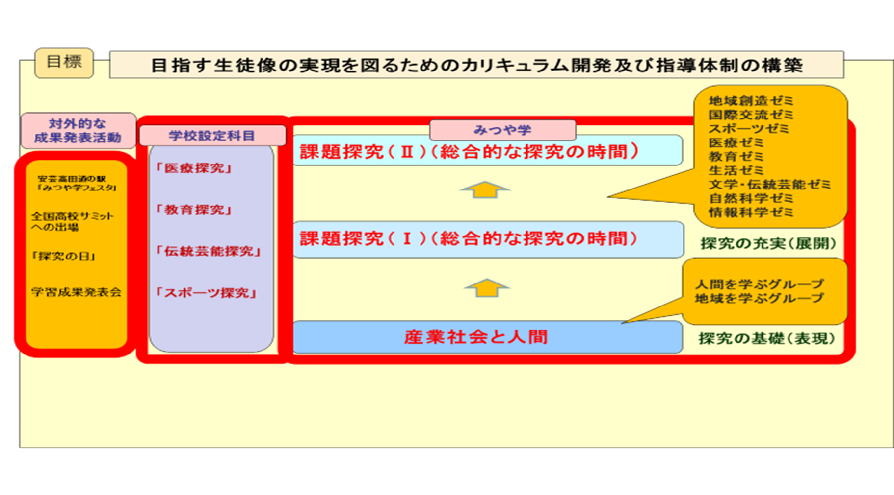

１年次：表現
授業規律を確立し、失敗を恐れず安心して自分を表現できる受容的風土を創り上げたうえで、個々の表現力を高める。
２年次：展開
インプット・アウトプットを繰り返しながら、他者との協働の中で議論を進め、様々な視点を認めつつ、思考を展開する。
３年次：統合
様々な文化・価値観との交流の中で自分の考えを磨き上げ、自信を持って自分の考えを主張できる。

おすすめ ポイント | （１）「間」で沸き起こるさまざまな「問い」 〇教師と生徒の「間」で沸き起こるさまざまな「問い」 〇授業と授業の「間」で沸き起こるさまざまな「問い」 〇地域と生徒の間で起こるさまざまな「問い」 （２）「地域」をキーワードにした学びの広がり （３）「コーディネーター」不在 ⇒「道の駅」という“コミュニティスペース”を核とした 地域協働の可能性

カリキュラム 開発に係る 苦労の物語 | これまでこの「課題発見・解決学習推進プロジェクト」は、分掌とは別に、各学年から１名のプロジェクトリーダーによる「探究科事務局」を設置し、運用してきた。そのため探究科事務局のプロジェクトリーダーとなった教員が負担感を感じる取組となってしまったことが大きな課題である。継続的に探究的な学びの研究を推進するため、カリキュラム・マネジメントに必要な担当者を校務分掌に明確に位置付け、探究科・アグリビジネス科の学科の枠を越えた探究的な学びを推進することが急務である。

単元テンプレート（数学１年）
単元テンプレート
広島県立吉田高等学校 本校 全日制課程 第１学年 教科・科目名：数学・数学Ⅰ
１ 単元名 | 単元（題材）名：二次関数
 | 「内容のまとまり」
 | 数学Ⅰ 二次関数
２ 単元目標 | 単元（題材）目標
 | (１)・二次関数の値の変化やグラフの特徴について理解する。[知識及び技能]
 | ・二次関数の最大値や最小値を求められる。[知識及び技能]
 | ・二次方程式の解と二次関数のグラフとの関係について理解する。また，二次不等式の解と二次関数のグラフとの関係について理解し，二次関数のグラフを用いて二次不等式の解を 求められる。[知識及び技能]
 | (２)・二次関数の式とグラフとの関係について，コンピュータなどの情報機器を用いてグラフをかくなどして多面的に考察することができる。[思考力・判断力・表現力等]
 | ・二つの数量の関係に着目し，日常の事象や社会の事象などを数学的に捉え，問題を解決したり，解決の過程を振り返って事象の数学的な特徴や他の事象との関係を考察することが できる。[思考力・判断力・表現力等]
 | (３)・二次関数のよさを認識し数学を活用しようとする態度，粘り強く考え数学的論拠に基づいて判断しようとする態度，問題解決の過程を振り返って考察を深めたり，評価・改善した りしようとする態度や創造性の基礎を身に付ける。[主体的に学習に取り組む態度]
 | 観点別評価規準
 | ①知識・技能 |  | ②思考・判断・表現 |  | ③主体的に学習に取り組む態度
 | ・二次関数の値の変化やグラフの特徴について理解している。 |  | ・二次関数の式とグラフとの関係について，コンピュータなどの情報機器を用いてグラフをかくなどして多面的に考察することができる。 |  | ・二次関数のよさを認識し数学を活用しようとする態度，粘り強く考え数学的論拠に基づいて判断しようとしている。
 | ・二次関数の最大値や最小値を求められる。 |  | ・二つの数量の関係に着目し，日常の事象や社会の事象などを数学的に捉え，問題を解決したり，解決の過程を振り返って事象の数学的な特徴や他の事象との関係を考察することができる。 |  | ・問題解決の過程を振り返って考察を深めたり，評価・改善したりしようとする態度や創造性の基礎を身に付けようとしている。
 | ・二次方程式の解と二次関数のグラフとの関係について理解している。
 | ・二次不等式の解と二次関数のグラフとの関係について理解し，二次関数のラフを用いて二次不等式の解を求められる。
 | 「知識・技能」 |  | 【重点目標】（「見方・考え方」）
 | ・二次関数の平方完成 |  | 「本質的な問い」
 | ・二次関数のグラフ |  | 関数と方程式のつながりとは何だろうか。
 | ・二次関数の平行移動・対称移動
 | ・二次関数の最大値・最小値
 | ・二次方程式の解法
 | ・二次方程式の判別式
 | ・二次不等式の解法
 | ・連立不等式の解法
 |  |  | 「（問いに対する）理解」
 |  |  | 方程式の解はｘｙ座標平面上における関数のグラフの特定の位置のｘ座標を示している。
３ 評価方法 | 【パフォーマンス課題以外の評価方法】 |  | 【パフォーマンス課題】
 | ・単元テスト ・小テスト ・ミニレポート ・数学学びノート ・振り返りシート |  | 農業科のＡくんは先生から24ｍのロープとゴーヤの苗を35株渡されました。ゴーヤの植栽密度を考えると株間を100㎝にする必要があるため，色々な植え方はありますが，Ａくんは図１のように１株植えるために１辺が１ｍの正方形をとり，その中央にゴーヤの苗を植えることを考えました。先生からは24ｍのロープを使って図２のように自分がゴーヤ35株を全て植えられるように長方形の栽培面積を作ってからゴーヤを全て植えなさいと指示されました。
 |  |  | (１)35株のゴーヤの苗をＡくんが考える方法で植え
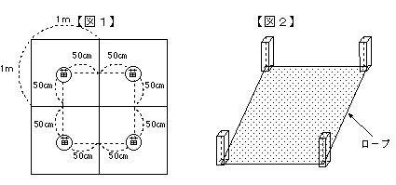
 |  |  | るためにはどれだけの面積が必要でしょうか。
 |  |  | (２)35株のゴーヤの苗をＡ君が考えた方法で全て
 |  |  | 植えるためには栽培面積の長方形の１辺を何ｍ
 |  |  | 以上何ｍ以下にすれば良いでしょうか。理由を
 |  |  | 含めて答えなさい。
４ ルーブリック |  | Ａ |  | Ｂ |  | Ｃ
 | ②思・判・表 | 数学的論拠に基づいて，課題解決のための論理を構築し，それを的確に数式等を用いて表現して，課題を解決することができている。 |  | 数学的論拠に基づいて，課題解決のための論理は構築できているが，その論理について数式等を用いて表現することについて若干の不備がある。 |  | 数学的論拠に基づいて課題解決のための論理を構築することができていない。または，その論理について数式等を用いて表現することができていない。
 | ③主体的 | 与えられた課題の本質や意味を理解し，課題解決のためにこれまで学んだ知識を活用しながら客観的かつ論理的な意見を構築しようとしている。 |  | 与えられた課題の本質や意味を理解し，課題解決のためにこれまで学んだ知識を活用しながら自分なりに意見を構築しようとしている。 |  | 与えられた課題の本質や意味の理解が不十分ではあるが，課題には取り組もうとしている。
 | ※「おおむね満足できる」状況をＢとする。
※京都大学大学院教育学研究科E.FORUMを参考に作成

単元テンプレート（数学２年）
単元テンプレート
広島県立吉田高等学校 本校 全日制課程 第２学年 教科・科目名：数学・数学Ｂ
１ 単元名 | 単元（題材）名：数列
 | 「内容のまとまり」
 | 数学Ｂ 数列
２ 単元目標 | 単元（題材）目標
 | (１)・等差数列と等比数列について理解し，それらの一般項や和を求めることができる。[知識及び技能]
 | ・数列の和の記号Σと，様々な数列の一般項や和を求める方法について理解する。[知識及び技能]
 | ・漸化式について理解し，事象の変化を漸化式で表したり，簡単な漸化式で表された数列の一般項を求めることができる。[知識及び技能]
 | (２)・離散的な変化を見いだし，変化の規則性を数学的に表現し考察することができる。[思考・判断・表現]
 | ・日常の事象や社会の事象などを数学的に捉え，数列の考えを問題解決に活用することができる。[思考・判断・表現]
 | ・自然数の性質について数学的帰納法を用いて考察し，証明することができる。[思考・判断・表現]
 | (３)・数列のよさを認識し，積極的に数学に活用しようとする態度を養い，粘り強く考え数学的論拠に基づいて判断することができる。[主体的に学習に取り組む態度]
 | 観点別評価規準
 | ①知識・技能 |  | ②思考・判断・表現 |  | ③主体的に学習に取り組む態度
 | ・条件から等差数列や等比数列の一般項を求めることができる。 |  | ・数の並び方からその規則性について推定して，数列の一般項を考察することができる。 |  | ・数列のよさを認識し数学を活用しようとする態度を身に付け，粘り強く考え数学的論拠に基づいて判断しようとしている。
 | ・公式を用いて，等差数列や等比数列の和を求めることができる。 |  | ・等差数列や等比数列の項を書き並べて，隣接する項の関係を考察することができる。 |  | ・問題解決の過程を振り返って考察を深めたり，評価・改善したりしようとする態度や創造性の基礎を身に付けようとしている。
 | ・記号Σの意味と性質を理解し，階差数列を利用して，もとの数列の一般項を求めることができる。 |  | ・数列の規則性に着目し，階差数列を用いて数列の一般項を考察することができる。
 | ・和の求め方を工夫して，数列の和を求めることができる。 |  | ・複雑な漸化式を，置き換えなどを用いて既知の漸化式に帰着して考察することができる。
 | ・漸化式から一般項を求めることができる。
 | ・数学的帰納法を理解し，簡単な命題を証明することができる。
 | 「知識・技能」 |  | 【重点目標】（「見方・考え方」）
 | ・数列の表記 |  | 「本質的な問い」
 | ・等差数列の一般項 |  | 数列の規則や和を求めることは，私たちの実社会でどのように役に立つのだろうか。
 | ・等差数列の和
 | ・等比数列の一般項
 | ・等比数列の和
 | ・和の記号Σ
 | ・階差数列
 | ・いろいろな数列の和の求め方
 | ・漸化式
 | ・数学的帰納法 |  | 「（問いに対する）理解」
 |  |  | 数量の変化を帰納的に表現し，それらをもとに数量の関係を調べて未知の部分を予測することができるようになる。

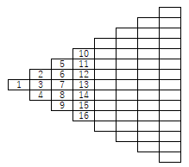
３ 評価方法 | 【パフォーマンス課題以外の評価方法】 |  | 【パフォーマンス課題】
 | ・単元テスト |  | 右図のような規則で自然数が並べられている。
 | ・小テスト |  | 並べられている数から自分で規則性を考え、
 | ・ミニレポート |  | 左から13番目の上から７番目にある数が何かを
 | ・数学学びノート |  | 考察せよ。
 | ・振り返りシート
４ ルーブリック |  | Ａ |  | Ｂ |  | Ｃ
 | ②思・判・表 | 数学的論拠に基づいて，課題解決のための論理を構築し，それを的確に数式等を用いて表現して，課題を解決することができている。 |  | 数学的論拠に基づいて，課題解決のための論理は構築できているが，その論理について数式等を用いて表現することについて若干の不備がある。 |  | 数学的論拠に基づいて課題解決のための論理を構築することができる。
 | ③主体的 | 与えられた課題の本質や意味を理解し，課題解決のためにこれまで学んだ知識を活用しながら客観的かつ論理的な意見を構築しようとしている。 |  | 与えられた課題の本質や意味を理解し，課題解決のためにこれまで学んだ知識を活用しながら自分なりに意見を構築しようとしている。 |  | 与えられた課題の本質や意味の理解が不十分ではあるが，課題には取り組もうとしている。
 | ※「おおむね満足できる」状況をＢとする。
※京都大学大学院教育学研究科E.FORUMを参考に作成

